ANEXO RELACION FACTURAS
 |  |  |  |  |  |  |  |  |  |  |  |  | DIRECCIÓN EJECUTIVA DE ADMINISTRACIÓN
 |  |  |  |  |  |  |  |  |  |  |  |  | SUBDIRECCIÓN DE RECURSOS FINANCIEROS

Formato de relación de facturas

Reposición de fondo revolvente
Comprobación de gastos a comprobar
Reembolsos
 |  |  |  |  |  |  |  |  |  |  | X

Unidad Responsable: |  |  |  | Junta Distrital Ejeuctiva No 20 |  |  |  |  |  |  |  | Fecha: | 8-Nov-19

No. DE FOLIO | ESTRUCTURA PROGRAMÁTICA |  |  |  |  |  |  |  |  | DOCUMENTACIÓN COMPROBATORIA
 | IN | UR | CM | SC | AI | Pp | Sp | PY | PT | FECHA |  | No. FACTURA | IMPORTE
1 | INE | MC20 | 51372 | 00000 | 001 | M001 | 001 | B00OD01 | 37204 | 2019-11-08 |  | DFCAE31F-E33C-4B5E-A60B-58AD4F38ECC1 | $78.00 | PASAJES
2 | INE | MC20 | 51372 | 00000 | 001 | M001 | 001 | B00OD01 | 37204 | 2019-11-08 |  | 58836D7D-78B8-4C42-9ECB-509AC9111DBD | $78.00

 |  |  |  |  |  |  |  |  |  |  |  | TOTAL | $156.00

LIC. ALMA ROSA AMARO CAZARES |  |  |  |  |  |  |  |  | JUAN MUÑIZ MARCELO
VOCAL EJECUTIVA |  |  |  |  |  |  |  |  | COMISIONADO

ANEXO RELACION FACTURAS GC
 |  |  |  |  |  |  |  |  |  |  |  |  | DIRECCIÓN EJECUTIVA DE ADMINISTRACIÓN
 |  |  |  |  |  |  |  |  |  |  |  |  | SUBDIRECCIÓN DE RECURSOS FINANCIEROS

Formato de relación de facturas

Reposición de fondo revolvente
Comprobación de gastos a comprobar
Reembolsos
 |  |  |  |  |  |  |  |  |  |  | X

Unidad Responsable: |  |  |  | Junta Distrital Ejeuctiva No 20 |  |  |  |  |  |  |  | Fecha: | 12-Aug-19

No. DE FOLIO | ESTRUCTURA PROGRAMÁTICA |  |  |  |  |  |  |  |  | DOCUMENTACIÓN COMPROBATORIA
 | IN | UR | CM | SC | AI | Pp | Sp | PY | PT | FECHA |  | No. FACTURA | IMPORTE
 | INE | MC20 | 51379 | 00000 | 001 | R005 | 045 | B11MO01 | 37901 | 2019-06-04 |  | 8C033450-386E-48F0-B5FB-C57C0A8D6D59 | $243.00 | GASTOS DE CAMPO JOSA
 | INE | MC20 | 51379 | 00000 | 001 | R005 | 045 | B11CA01 | 37901 |  |  |  |  | GASTOS DE CAMPO TAC
 | INE | MC20 | 51379 | 00000 | 001 | R005 | 045 | B11PE02 | 37901 |  |  |  |  | GASTOS DE CAMPO VC

 |  |  |  |  |  |  |  |  |  |  |  | TOTAL | $243.00

LIC. ALMA ROSA AMARO CAZARES
VOCAL EJECUTIVA |  |  |  |  |  |  |  |  | COMISIONADO

REF 5 VALIDACION DEL SAT
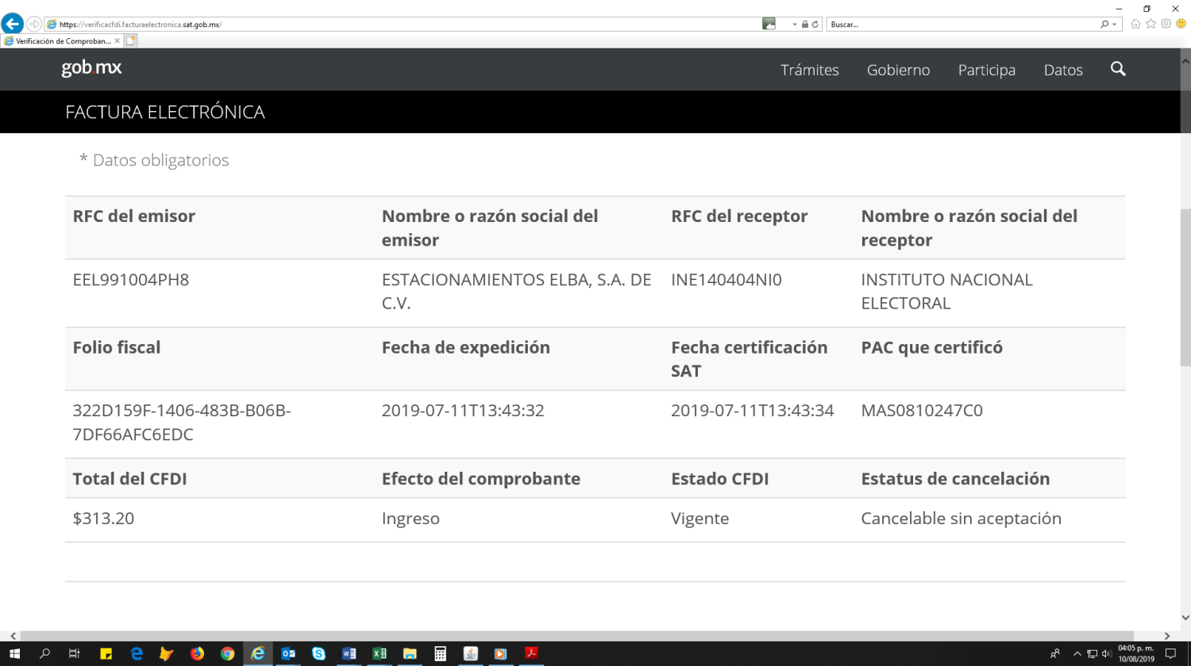
 | VALIDACION DE CFDI ANTE EL SAT

https://verificacfdi.facturaelectronica.sat.gob.mx/

INGRESAR A LA LIGA EN MENCION
INGRESAR LOS DATOS BASE DEL PROVEEDOR Y DEL RECEPTOIR REQUERIDOS
REALIZAR IMPRESIÓN DE PANTALLA SOLO DE LA PAGINA 2
PEGAR EN WORD E IMPRIMIR
DE CADA UNA DE LAS FACTUTRAS RELACIONADAS QUE INTEGREN LA COMPROBACION

EJEMPLO

